Hoja1
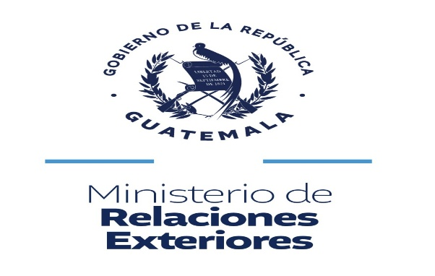

PAIS | ALERTAS ALBA KENETH ACTIVADAS EN EL EXTERIOR, 2026
 | ENE | FEB | MAR | ABR | MAY | JUN | JUL | AGO | SEP | OCT | NOV | DIC
ESTADOS UNIDOS | 1 | 2 | 3 | 0 | 3 | 0 |  |  |  |  |  |  | 11
MEXICO | 4 | 4 | 2 | 0 | 5 | 4 |  |  |  |  |  |  | 19
EL SALVADOR | 0 | 0 | 0 | 2 | 3 | 0 |  |  |  |  |  |  | 5
HONDURAS | 0 | 0 | 1 | 0 | 2 | 0 |  |  |  |  |  |  | 3
BELICE | 0 | 0 | 0 | 0 | 0 | 0 |  |  |  |  |  |  | 0
NICARAGUA | 0 | 0 | 0 | 0 | 0 | 0 |  |  |  |  |  |  | 0
COSTA RICA | 0 | 0 | 0 | 0 | 0 | 0 |  |  |  |  |  |  | 0
VARIOS | 0 | 0 | 0 | 0 | 0 | 0 |  |  |  |  |  |  | 0
TOTAL | 5 | 6 | 6 | 2 | 13 | 4 |  | 0 | 0 | 0 | 0 |  | 38

